Sheet1
工人姓名 NAMA |  |  |  | RINI HASTUTI |  |  |  |  |  |  |  | 編號 KODE : | JICB-60149
報到日 DAFTAR |  |  |  | 2025-06-02 |  |  |  |  | 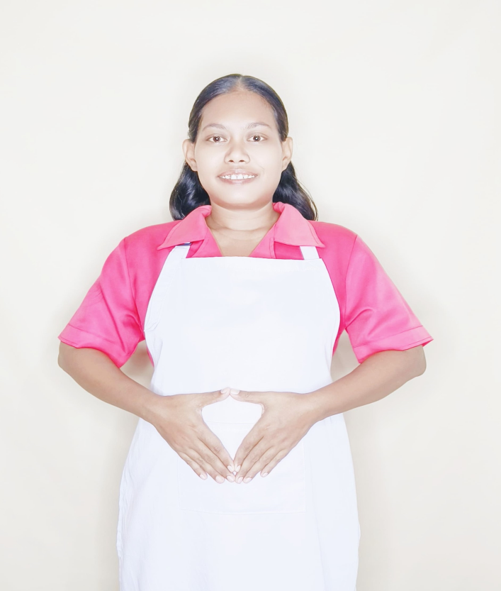
性別 KELAMIN |  |  |  | 女 PEREMPUAN
出生日TGL LAHIR |  |  |  | 1990-07-01
年齡 UMUR |  |  |  | 36
出生地TPT LAHIR |  |  |  | BREBES
身高TINGGI / 體重BERAT |  |  |  | 157 |  | 公分/ | 67 | 公斤
宗教 AGAMA |  |  |  | 回教 Islam
學歷 PENDIDIKAN |  |  |  | 國小 SD
語言能力 BAHASA |  |  |  | 剛學 MULAI | 一點 DIKIT | 一般 BIASA | 可以 BAIK | 很好 BAGUS
國語 MANDARIN |  |  |  | V
印尼語 INDO |  |  |  |  |  |  |  | V

婚姻狀況 STATUS NIKAH |  |  |  | 已婚 Nikah
配偶姓名/年齡 NAMA/UMUR |  |  |  | IMAM SAFI'I |  |  |  | 43
配偶工作 KERJAAN SUAMI |  |  |  | TANI
小孩人數 JUMLAH ANAK |  |  |  | 2
女孩和年齡 PUTRI / UMUR |  |  |  | 11TH
男孩和年齡 PUTRA / UMUR |  |  |  | 8TH

地址 ALAMAT |  |  |  | DESA TEGALGLAGAH RT005 RW002 KEC.BULAKAMBA KAB.BREBES
是否有工作經驗 APAKAH ADA PENGALAMAN KERJA
國家地點 NEGARA |  |  | 工作期間 LAMA |  |  | 工作內容 PEKERJAAN YANG DILAKUKAN
印尼 | INDONESIA |  | 2020-2024 |  |  | JAGA NENEK UMUR 65TH. PENYAKIT TULANG LUTUT.KAKI KURANG TENAGA.BANTU JALAN PAKAI TONGKAT.DORONG KURSI RODA.BANTU MANDIKAN.SUAPI MAKAN (MINUM OBAT).PIJIT.NENEK SANGAT CEREWET.DI RUMAH ADA NENEK DAN NONYA. 照顧65歲老奶奶。膝蓋病。腿腳無力。拄拐杖幫忙走路。推輪椅。幫忙洗澡。餵食（喝藥）。按摩。奶奶話很多。家裡有老奶奶和太太.廚師
家屬資料 DATA KELUARGA
父親姓名 NAMA AYAH |  |  |  | JOHARI |  |  |  | 年齡 UMUR |  | 60 | 父親工作 KERJAAN AYAH |  |  | 農夫
母親姓名 NAMA IBU |  |  |  | WATI |  |  |  | 年齡 UMUR |  | 58 | 母親工作 KERJAAN IBU |  |  | 農夫
兄妹人數 TOTAL SAUDARA |  |  |  | 1 | 兄妹中你的排行是第… DIANTARA SAUDARA, URUTAN ANDA KE… |  |  |  |  |  |  |  |  |  | 1
兄弟/年齡 SDR LAKI / UMUR |  |  |  | 27 |  |  |  | 姐妹/年齡 SDR CEWEK / UMUR
1. 你是否可以吃豬肉 Apakah Anda boleh makan daging babi ?
2. 是否可以在工作時不用手機 Apakah saat jam kerja bisa tanpa pakai hp ?
3. 你是否會害怕狗 Apakah Anda takut pada anjing?
4. 你可以抱幾公斤 Anda kuat gendong berapa kg: |  |  |  |  |  |  |  |  |  |  |  | 65公斤
備註PS |  | CALON PEKERJA MIGRAN INDONESIA DARI CABANG BREBES

 | NAMA SPONSOR : IBU ATIN
 | NOMOR HP : -
 | VAKSIN : 2X

